ご説明
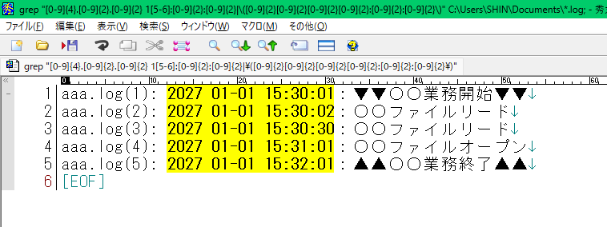
ご説明
2026-01-19
本制作物は現場で作成したログの解析マクロの見た目のみの再現ファイルとなります。
なのでボタンを押してもVBAは動きません。
実際の現場ではVBAは400行規模で作成しましたが、プライベートの時間で作成する時間がないため、仕事で作成した物の見た目のみの共有となります。
VBAや正規表現、ログの収集など詳細な技術の説明が必要の場合は面談でのご説明とさせていただければ幸いです。

↓秀丸マクロの実行イメージ

